COSTEO
 |  |  |  |  |  |  |  | ESTADO DE CUENTA |  |  | LIBRO DIARIO CONTABLE
ARCHIVO DE DOCUMENTOS MÉDICOS | PAGOS-FACTURA | RESERVAS Y CONFIRMACION | SERVICIOS | PROVEEDOR | CANTIDAD | PRECIO UNITARIO EN DOLARES | PASAJERO 1 PRECIO EN DOLARES | PAGOS EN PESOS | RETENCIÓN EN LA FUENTE | PAGO TOTAL | PAGOS
 |  |  |  |  |  |  |  |  |  |  | PROVEEDOR - NOMBRE COMERCIAL | Fecha del pago | Valor del pago | Forma de pago de donde salió el dinero | Tipo de movimiento | Comentarios
Archivado | Facturado | Confirmado | Video entrevista con especialista en DERMATOLOGÍA PEDIATRICA - Cirupat | Dra Paola Restrepo | 1,00 Unidades | $ 85,00 | $ 85,00 | $180,000.00 | $0.00 | $180,000.00 | Dra Paola Restrepo | 2026-05-21 | 180000 | Cuenta Tio Yimy | Transferencia Bancaria
 |  |  | Servicio Medical Trip Colombia |  | 0,25 Unidades | $ 65,00 | $ 16,25
 |  |  | Pago con tarjeta de crédito internacional 6% |  | 1,00 Unidades | $ 6,00 | $ 6,00
 |  |  | Total | $ 107,25 |  | t
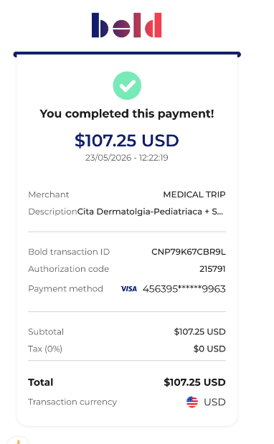
 |  |  |  |  |  |  |  | $363,109 | PAGO RECIBIDO
 |  |  |  |  |  |  |  | $183,109 | UTILIDAD

CONFIRMACION
